令和３年度
 |  |  |  |  |  |  |  |  |  |  |  |  |  |  |  |  | 基金シート番号 |  |  |  |  |  | 03-003
令和３年度基金シート |  |  |  |  |  |  |  |  |  |  |  |  |  |  |  |  |  |  |  |  | （環境省）
基金の名称 | 産業廃棄物適正処理推進基金（補助率1/2,1/3） |  |  |  |  |  |  |  | 担当部局 |  |  |  |  | 環境再生・資源循環局
基金事業の名称 | 産業廃棄物特定支障除去等支援事業 |  |  |  |  |  |  |  | 担当課室 |  |  |  |  | 環境再生事業担当参事官付 不法投棄原状回復事業対策室
基金の造成法人等の名称 | 公益財団法人 産業廃棄物処理事業振興財団 （産業廃棄物適正処理推進センター） |  |  |  |  |  |  |  | 作成責任者 |  |  |  |  | 室長 神谷 洋一
根拠法令 （具体的な条項も記載） | ・廃棄物の処理及び清掃に関する法律第13条の13第5号、第13条の15 ・特定産業廃棄物に起因する支障の除去等に関する特別措置法第5条第1項 |  |  |  |  |  |  |  | 関係する計画・通知等 |  |  |  |  | 特定産業廃棄物に起因する支障の除去等を令和4年度までの間に計画的かつ着実に推進するための基本的な方針
事業の目的 | 不法投棄等に起因する生活環境保全上の支障等の除去を促進するため、都道府県等が行政代執行で実施する支障除去等事業を推進する。
事業概要 （5行程度以内。別添可） | (1) ☑取崩し型 □回転型 □保有型 □運用型 □その他
 | (2) □ 貸付 □ 債務保証 □ 利子助成・補給 ☑ 補助 □補てん □出資 □調査等 □その他
 | 生活環境保全上の支障又はそのおそれがある不法投棄等事案であって、かつ、行為者等が不明等であるために都道府県等がやむを得ず行政代執行により支障の除去等を行う場合、平成10年6月16日以前の不法投棄等事案について、「特定産業廃棄物に起因する支障の除去等に関する特別措置法」の規定により策定した実施計画に基づき支障除去等事案を実施する都道府県に対し、当該事業に必要な経費の一部を支援するものである。（1/3又は1/2）
基金の造成の経緯① | 基金造成年度 |  | 平成15年度 |  |  | 当初・補正・予備費 |  |  |  |  |  | 当初 |  |  |  |  |  |  | 国費額 （単位:百万円） |  |  |  |  | 3,000
 |  |  |  |  |  | 会計区分 |  |  |  |  |  | 一般会計
 | 資金交付の形態 |  | 直接交付 |  |  | 原資となった資金の名称 |  |  |  |  |  | 産業廃棄物適正処理推進費補助金 |  |  |  |  |  |  | 補助金適正化法 適用の有無 |  |  |  |  | 有
基金の造成の経緯② | 追加年度 |  | 平成16年度 |  |  | 当初・補正・予備費 |  |  |  |  |  | 当初 |  |  |  |  |  |  | 国費額 （単位:百万円） |  |  |  |  | 3,000
 |  |  |  |  |  | 会計区分 |  |  |  |  |  | 一般会計
 | 資金交付の形態 |  | 直接交付 |  |  | 原資となった資金の名称 |  |  |  |  |  | 産業廃棄物適正処理推進費補助金 |  |  |  |  |  |  | 補助金適正化法 適用の有無 |  |  |  |  | 有
基金の造成の経緯③ | 追加年度 |  | 平成17年度 |  |  | 当初・補正・予備費 |  |  |  |  |  | 当初 |  |  |  |  |  |  | 国費額 （単位:百万円） |  |  |  |  | 3,800
 |  |  |  |  |  | 会計区分 |  |  |  |  |  | 一般会計
 | 資金交付の形態 |  | 直接交付 |  |  | 原資となった資金の名称 |  |  |  |  |  | 産業廃棄物適正処理推進費補助金 |  |  |  |  |  |  | 補助金適正化法 適用の有無 |  |  |  |  | 有
基金の造成の経緯④ | 追加年度 |  | 平成18年度 |  |  | 当初・補正・予備費 |  |  |  |  |  | 当初 |  |  |  |  |  |  | 国費額 （単位:百万円） |  |  |  |  | 3,800
 |  |  |  |  |  | 会計区分 |  |  |  |  |  | 一般会計
 | 資金交付の形態 |  | 直接交付 |  |  | 原資となった資金の名称 |  |  |  |  |  | 産業廃棄物適正処理推進費補助金 |  |  |  |  |  |  | 補助金適正化法 適用の有無 |  |  |  |  | 有
基金の造成の経緯⑤ | 追加年度 |  | 平成19年度 |  |  | 当初・補正・予備費 |  |  |  |  |  | 当初 |  |  |  |  |  |  | 国費額 （単位:百万円） |  |  |  |  | 3,800
 |  |  |  |  |  | 会計区分 |  |  |  |  |  | 一般会計
 | 資金交付の形態 |  | 直接交付 |  |  | 原資となった資金の名称 |  |  |  |  |  | 産業廃棄物適正処理推進費補助金 |  |  |  |  |  |  | 補助金適正化法 適用の有無 |  |  |  |  | 有
基金の造成の経緯⑥ | 追加年度 |  | 平成20年度 |  |  | 当初・補正・予備費 |  |  |  |  |  | 当初 |  |  |  |  |  |  | 国費額 （単位:百万円） |  |  |  |  | 3,800
 |  |  |  |  |  | 会計区分 |  |  |  |  |  | 一般会計
 | 資金交付の形態 |  | 直接交付 |  |  | 原資となった資金の名称 |  |  |  |  |  | 産業廃棄物適正処理推進費補助金 |  |  |  |  |  |  | 補助金適正化法 適用の有無 |  |  |  |  | 有
基金の造成の経緯⑦ | 追加年度 |  | 平成20年度 |  |  | 当初・補正・予備費 |  |  |  |  |  | 補正（第1号） |  |  |  |  |  |  | 国費額 （単位:百万円） |  |  |  |  | 7,200
 |  |  |  |  |  | 会計区分 |  |  |  |  |  | 一般会計
 | 資金交付の形態 |  | 直接交付 |  |  | 原資となった資金の名称 |  |  |  |  |  | 産業廃棄物適正処理推進費補助金 |  |  |  |  |  |  | 補助金適正化法 適用の有無 |  |  |  |  | 有
国庫返納の経緯① | 年度 |  | － |  |  |  |  |  |  |  |  |  |  |  |  |  |  |  | 国庫返納額 （単位:百万円） |  |  |  |  | －
 | 理由 |  | －
終了予定時期 | 【基金事業の終了予定時期】令和4年度に産業廃棄物特定支障除去等支援事業終了予定。基金は前年度事業費を手当てする必要があるため令和5年6月に廃止予定。 【基金事業の新規申請受付終了時期】平成25年3月
過去に実施した見直しの概要 | 平成15年に「特定産業廃棄物に起因する支障の除去等に関する特別措置法」が策定され、その期限が平成24年度末となっており、その期限を10年間延長する旨の改正法が平成24年８月10日に成立した。平成17年11月30日の政府・与党合意「三位一体の改革について」により、当該補助金のうち平成18年度以降の新規の原状回復対策事案に係る分が税源移譲に結びつく補助金として廃止された。廃止に伴い、産廃特措法第6条に基づく起債の特例措置については、事業費に対する起債充当比率が90％に引き上げられた。
成果目標及び 成果実績 （アウトカム） | 成果目標 |  |  | 成果指標 |  |  |  |  |  | 単位 |  | 平成 30年度 |  |  |  | 令和 元年度 |  |  |  | 令和 ２年度 |  | 中間目標 － 年度 |  |  | 目標最終年度 令和４年度
 | 令和4年度までに特定支障除去等事業を0件とする |  |  | 年度終了時における特定支障除去等事業の件数 |  |  |  | 成果実績 |  | 件 |  | 12 |  |  |  | 12 |  |  |  | 10
 |  |  |  |  |  |  |  | 目標値 |  | 件 |  | 12 |  |  |  | 12 |  |  |  | 10 |  | － |  |  | 0
 |  |  |  |  |  |  |  | 達成度 |  | ％ |  | 100 |  |  |  | 100 |  |  |  | 100
成果目標の 達成度の評価 | 「特定産業廃棄物に起因する支障の除去等に関する特別措置法」の規定により策定された実施計画に基づいて行われる特定支障除去等事業（全19事業）のうち、令和2年度までに9事業が終了し、令和3年度現在残り10事業が継続中。
【参考】 レビューシートにおける成果目標及び 成果実績 （アウトカム） | 作成年度 | － |  |  | 事業名 | － |  |  |  |  |  |  |  |  |  |  |  |  | 事業番号 |  |  |  |  | －
 | 定量的な成果目標 |  |  | 成果指標 |  |  |  |  |  | 単位 |  | ○○年度 |  |  |  | ○○年度 |  |  |  | ○○年度 |  | 中間目標 年度 |  |  | 目標最終年度 年度
 | － |  |  | － |  |  |  | 成果実績 |  | － |  | － |  |  |  | － |  |  |  | －
 |  |  |  |  |  |  |  | 目標値 |  | － |  | － |  |  |  | － |  |  |  | － |  | － |  |  | －
 |  |  |  |  |  |  |  | 達成度 |  | ％ |  | － |  |  |  | － |  |  |  | －
活動指標及び 活動実績 （アウトプット） | 活動指標 |  |  |  |  |  |  |  |  | 単位 |  |  | 平成30年度 |  |  |  |  | 令和元年度 |  |  | 令和２年度 |  |  |  | 令和３年度 見込み
 | 特定支障除去等事業の支援実績件数 |  |  |  |  |  |  | 活動実績 |  | 件 |  |  | 5 |  |  |  |  | 5 |  |  | 5
 |  |  |  |  |  |  |  | 当初見込み |  | 件 |  |  | 5 |  |  |  |  | 5 |  |  | 5 |  |  |  | 5
収入・支出等 （単位:百万円） |  |  | 平成30年度 |  |  |  | 令和元年度 |  |  |  |  |  |  |  | 令和２年度 |  |  |  |  |  |  | 令和３年度見込み
...
 |  |  |  |  |  |  |  |  |  |  |  |  |  |  |  |  | 基金シート番号 |  |  |  |  |  | 03-003
 | 【使用見込みの低い基金等を残置する場合の 理由】 |  | －
 | 【一括交付の場合】 一括交付が必要であった理由 |  | －
 | 【分割交付の場合】 追加時期及び金額を決定する際の考え方 |  | －
 | 本基金は、産業廃棄物適正処理推進センターに設置されたもので、当財団の業務の内容を規定する業務方法書の作成・変更は環境大臣の認可が必要となり、環境省が基金事業の実施状況を把握・確認できる体制になっており、常に適正な管理・運営がされるよう実施状況を把握・確認している。
 | 選定方法等 |  | －
 | 行政事業レビュー推進チームによる点検結果 |  | －
 | 【事業所管部局】 引き続き、法に基づく事業の実施に努める。
 | 【行政事業レビュー推進チーム】 引き続き、基金事業の実施状況を把握・確認し、適正な管理・運営がされるよう努めること。
 | 【対応事項】 行政事業レビュー推進チームからの提言を踏まえ、今後も引き続き、適正な管理・運営に努める。
 | -
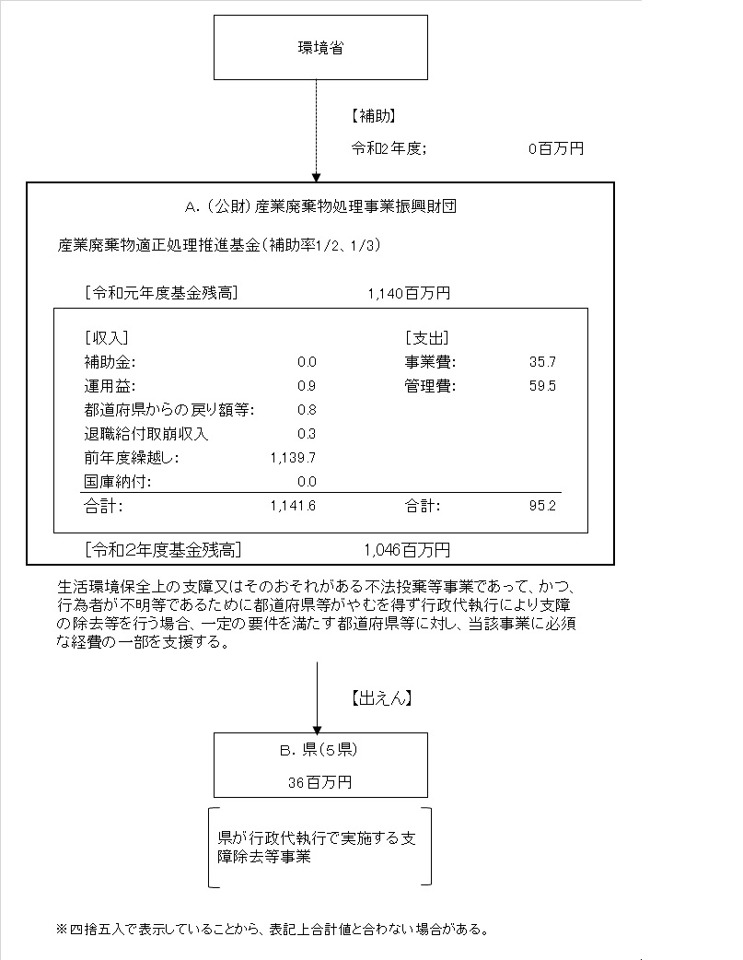
...
 | A.公益財団法人 産業廃棄物処理事業振興財団 |  |  |  |  |  |  |  |  |  | Ｂ.香川県
 | 費 目 | 使 途 |  |  |  |  |  | 金 額 (百万円） |  |  | 費 目 |  |  |  |  | 使 途 |  |  |  |  |  |  |  |  |  | 金 額 (百万円）
 | 出えん | 産業廃棄物特定支障除去等支援事業に係る出えん |  |  |  |  |  | 36 |  |  | 事業費 |  |  |  |  | 支障除去等事業費 |  |  |  |  |  |  |  |  |  | 24
 | 人件費 |  |  |  |  |  |  | 44
 | その他管理費 |  |  |  |  |  |  | 15
...

